Sheet1
 | Total Geral | Total de Branca | Branca |  |  |  | Total de Preta | Preta |  |  |  | Total de Parda | Parda |  |  |  | Total de Amarela | Amarela |  |  |  | Total de Indígena | Indígena |  |  | Total de Não declarada | Não declarada
Localidade da Escola |  |  | Federal | Estadual | Municipal | Privada |  | Federal | Estadual | Municipal | Privada |  | Federal | Estadual | Municipal | Privada |  | Federal | Estadual | Municipal | Privada |  | Estadual | Municipal | Privada |  | Federal | Estadual | Municipal | Privada
Salvador | 62,772 | 2,222 | 2 | 1,398 | 775 | 47 | 17,238 | 16 | 11,931 | 4,960 | 331 | 32,682 | 12 | 20,990 | 9,753 | 1,927 | 288 | 1 | 188 | 89 | 10 | 120 | 68 | 48 | 4 | 10,222 | 89 | 6,027 | 1,680 | 2,426

Cor/Raça |  | Dependência Administrativa

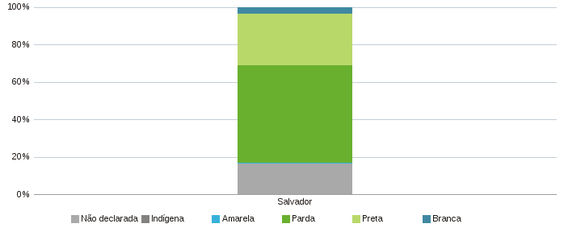 |  | 